SPD_TABELECTRICO
 | REPORTE FOTOGRÁFICO - SPD y Tableros Eléctricos
Nombre de la Estacion: | HUARAL
Nombre de Localidad: | HUARAL
Fecha: | 27/07/2026 - 27/07/2026
Direccion: | FLOR DE LA HUAQUILLA NRO 113
ID site: | LI0397
CRQ: | CRQ000000105470
Sticker Año mantenimiento |  |  | Letrero de Localidad beneficiaria o GPS
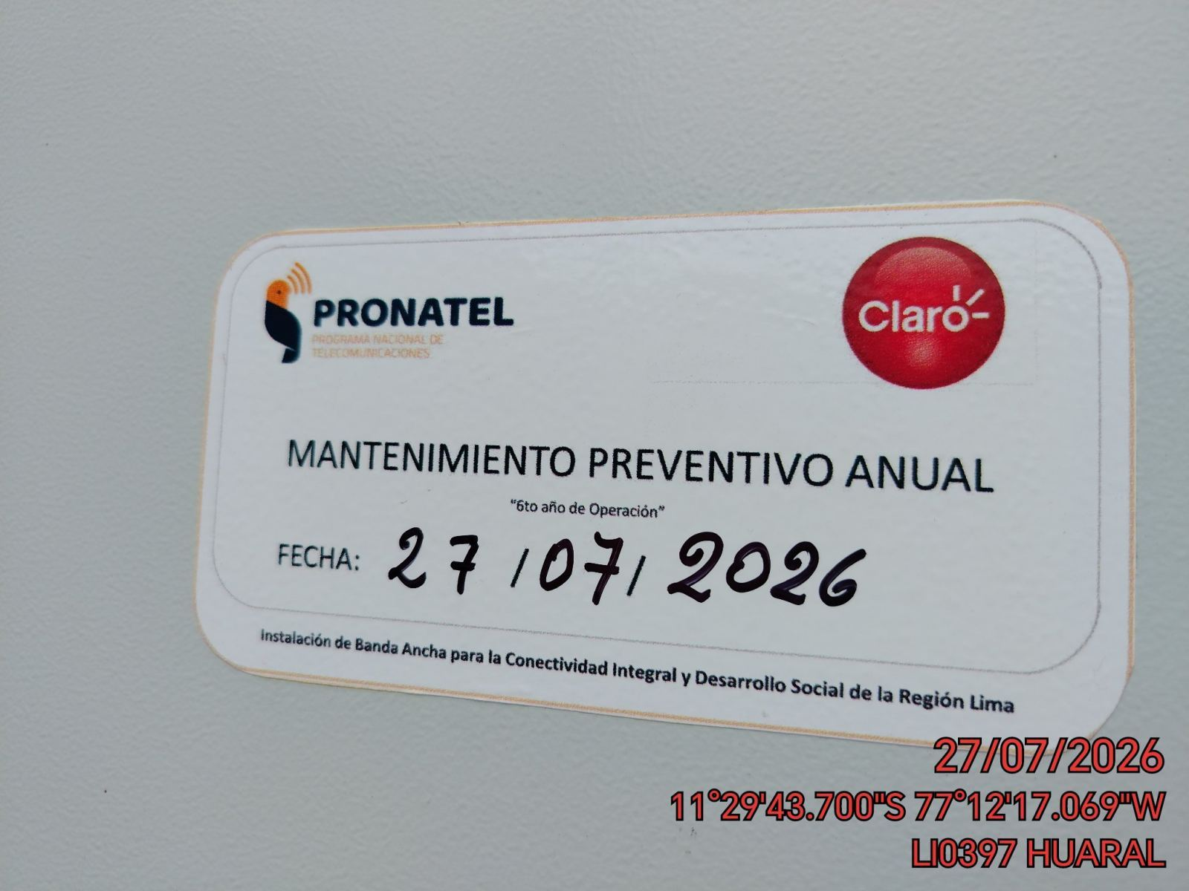 |  |  | 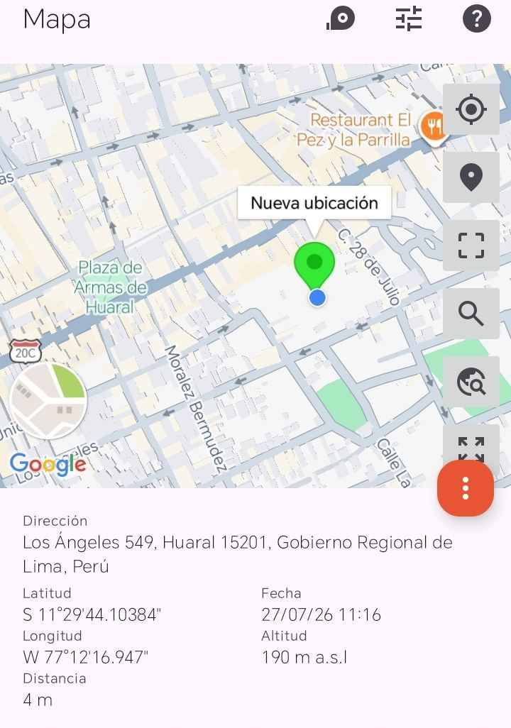

VERIFICACIÓN DE PARÁMETRO DE OPERACIÓN : VOLTAJE(V)
ANTES |  | DURANTE |  | DESPUES
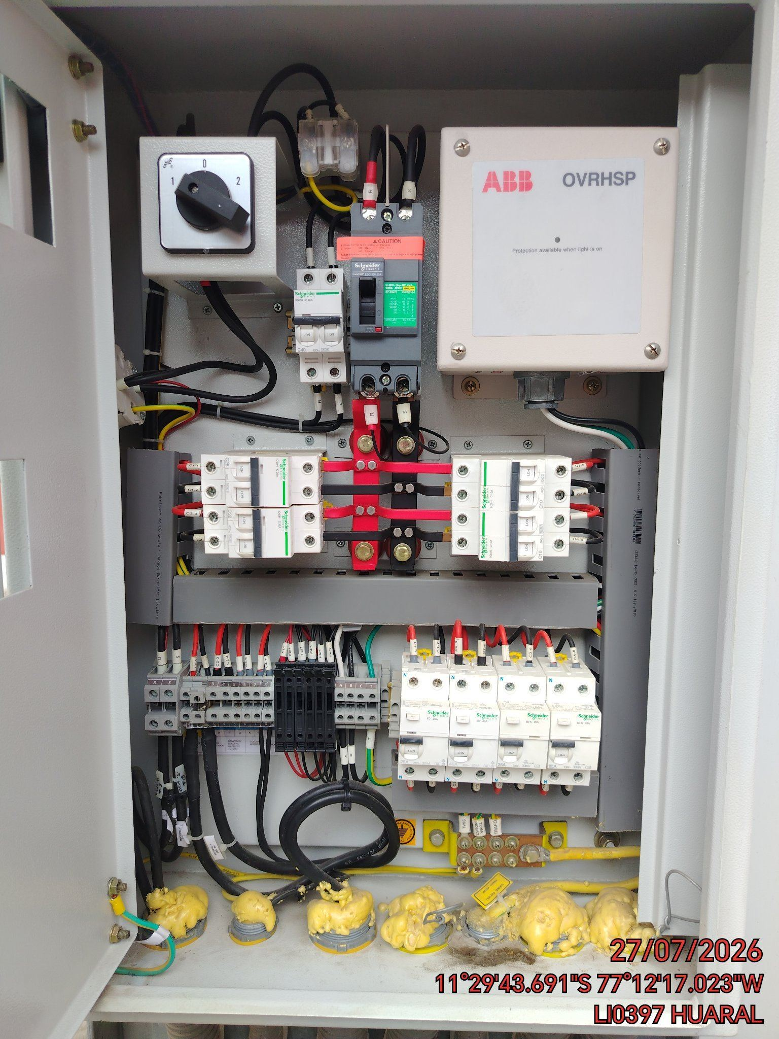 |  | 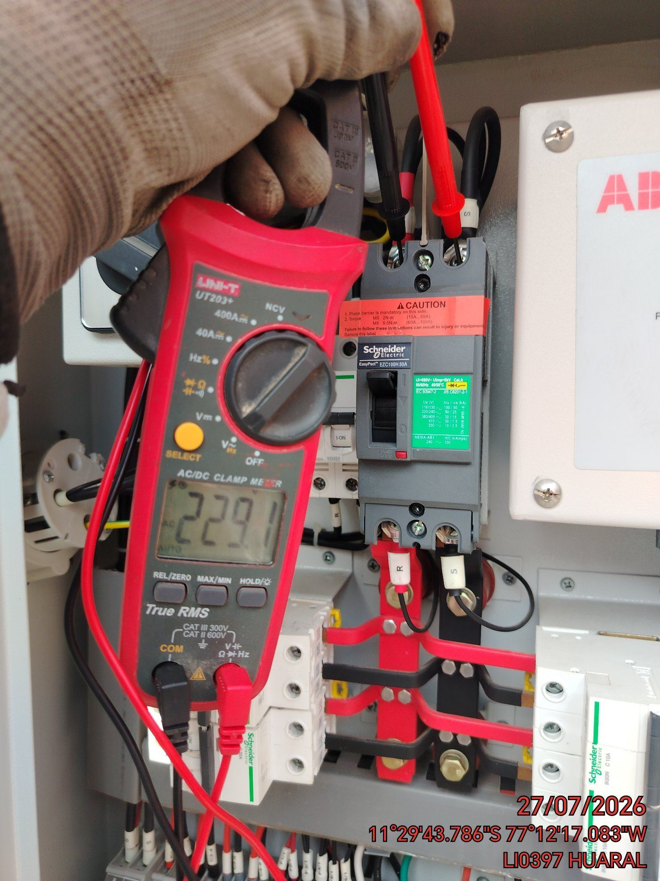 |  | 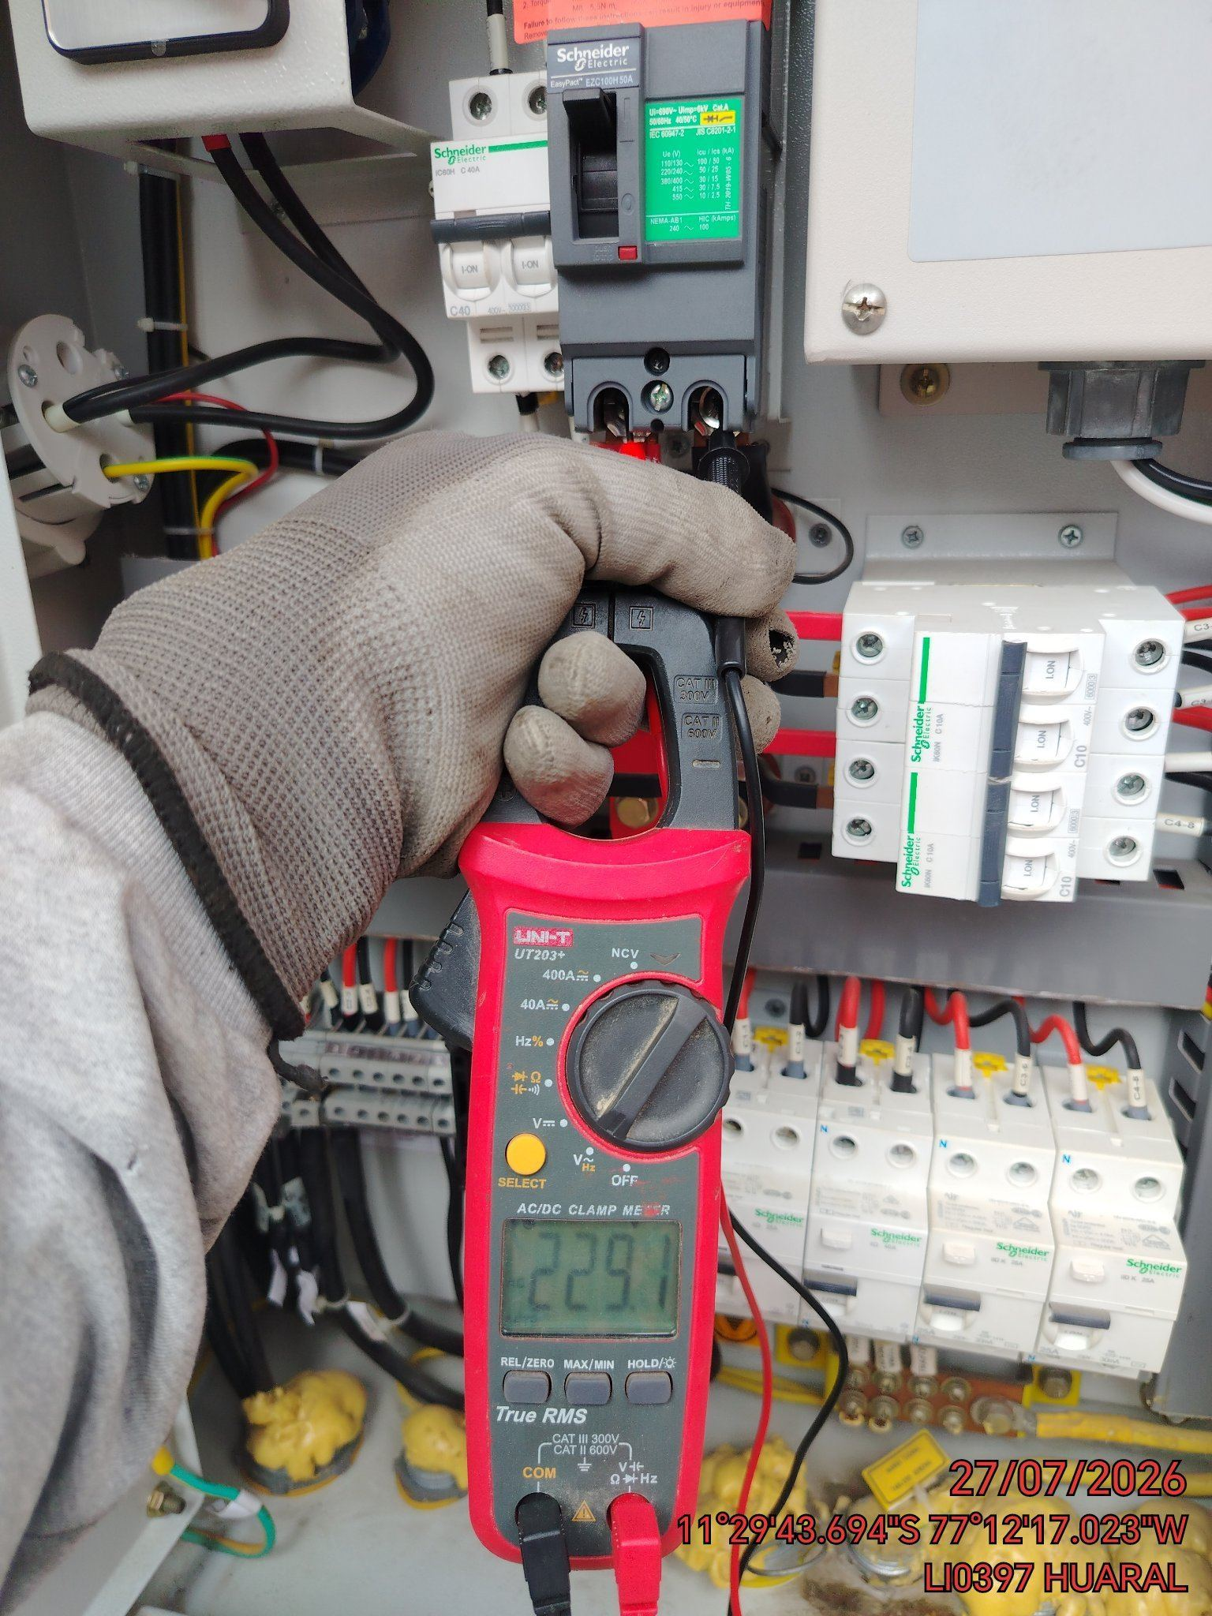

LIMPIEZA TÉCNICA DE COMPONENTES
ANTES |  | DURANTE |  | DESPUES
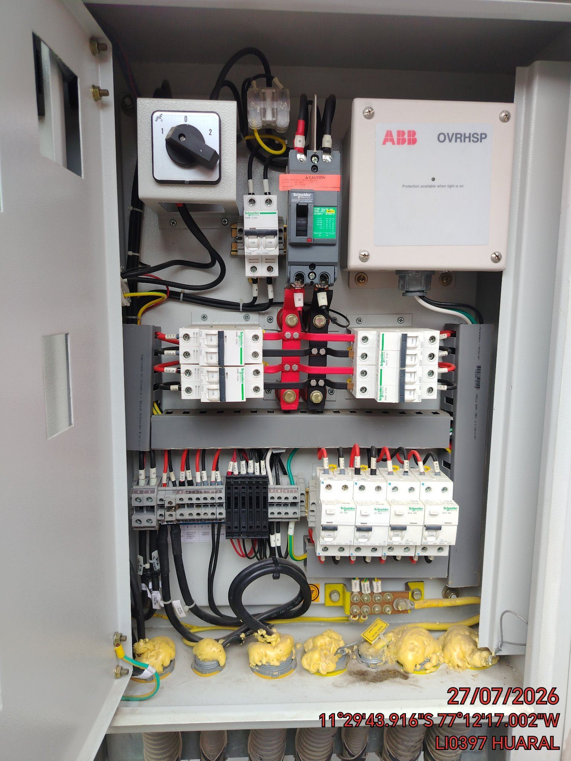 |  | 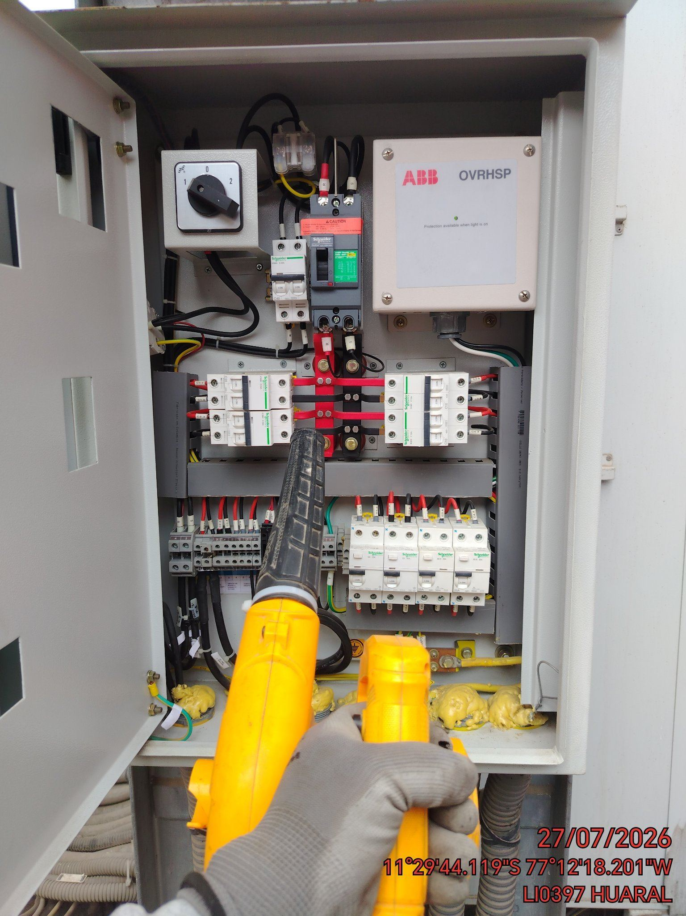 |  | 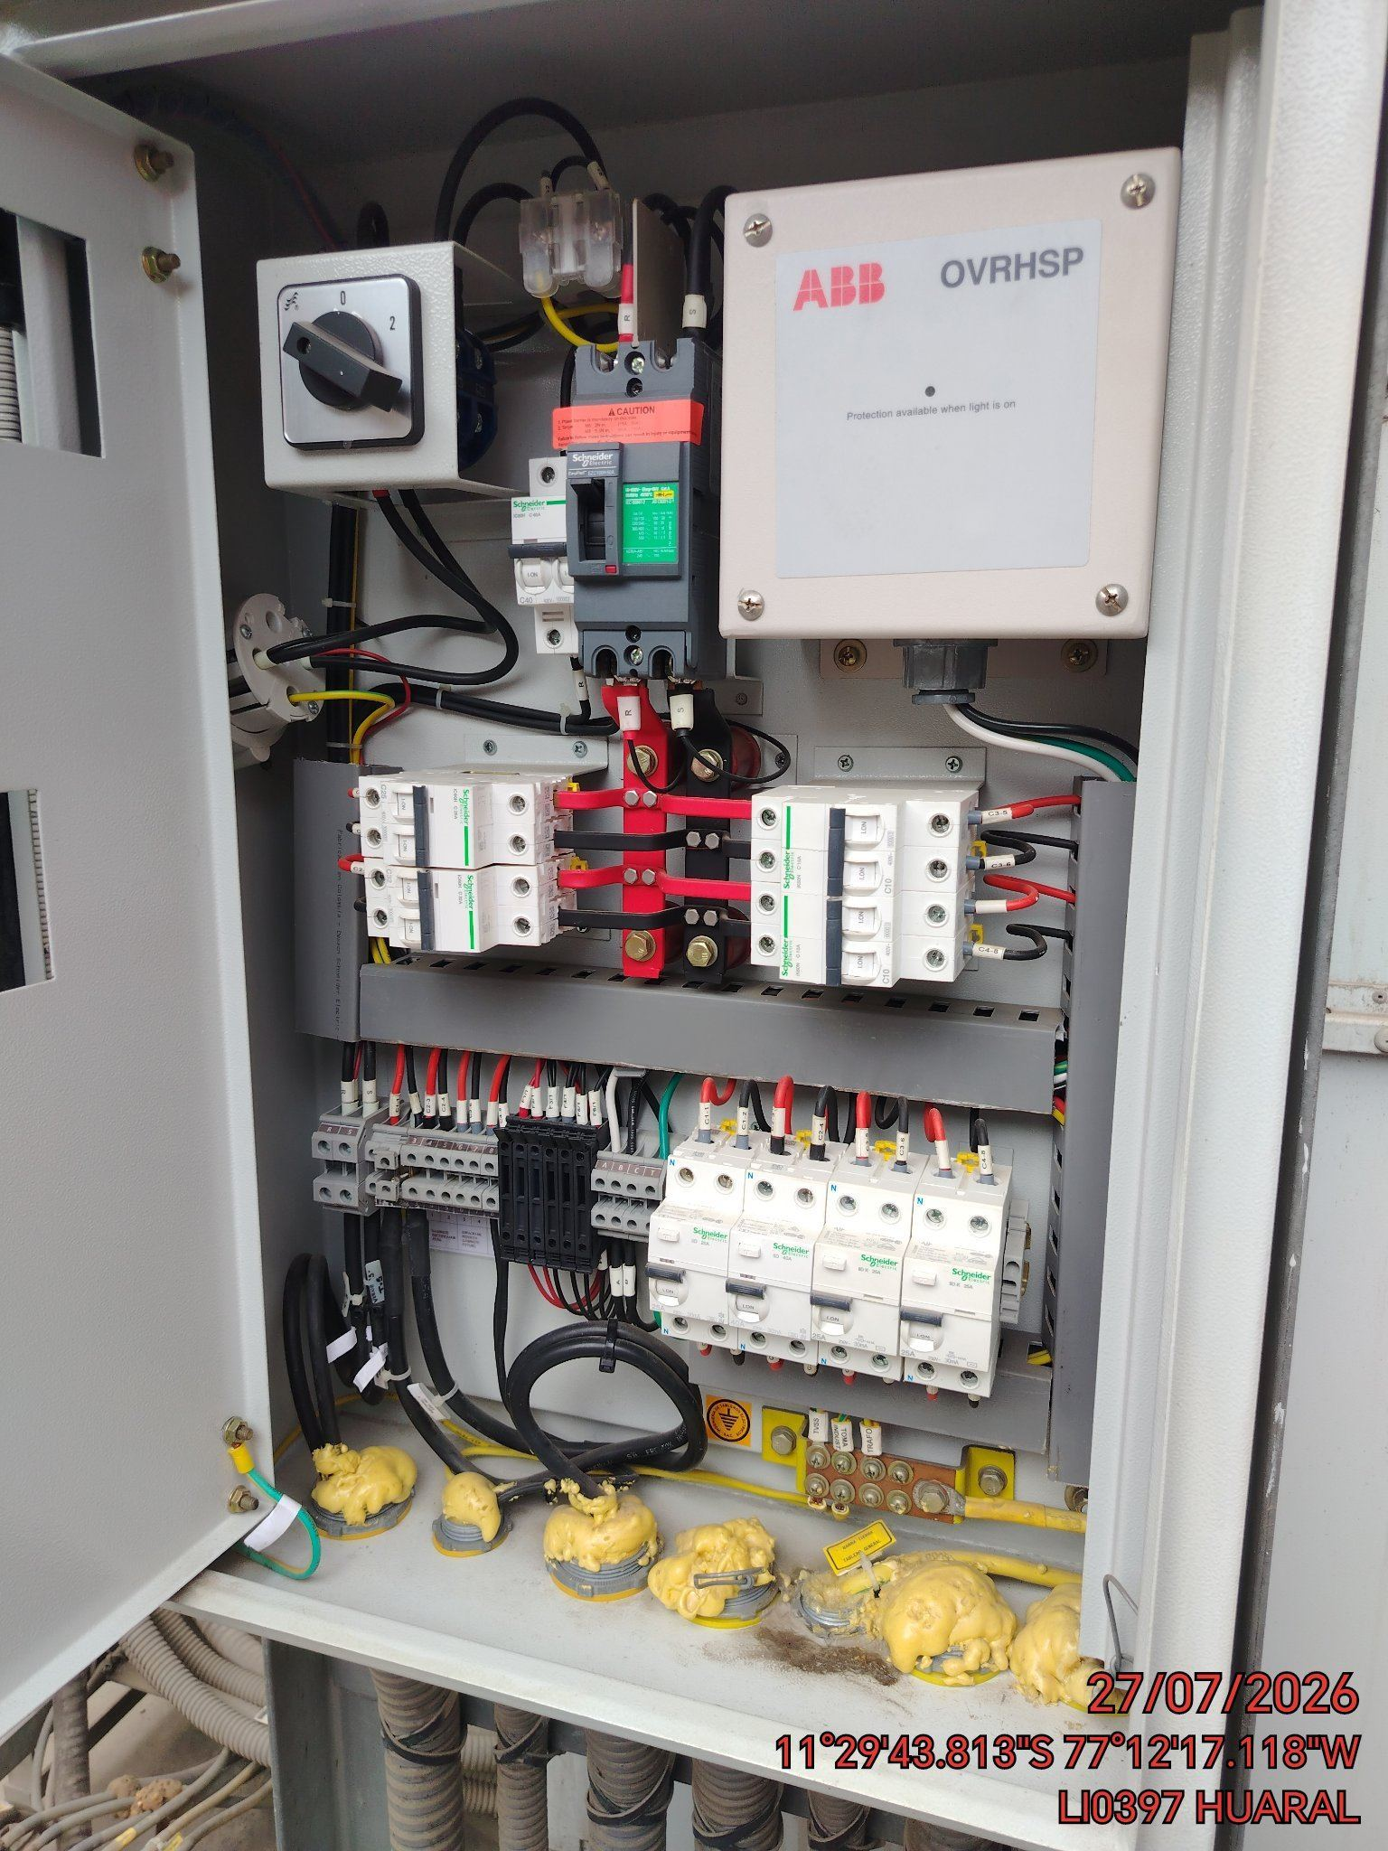

AJUSTE DE CONEXIONADO Y ACTUALIZACION DE SEÑALIZADO
ANTES |  | DURANTE |  | DESPUES
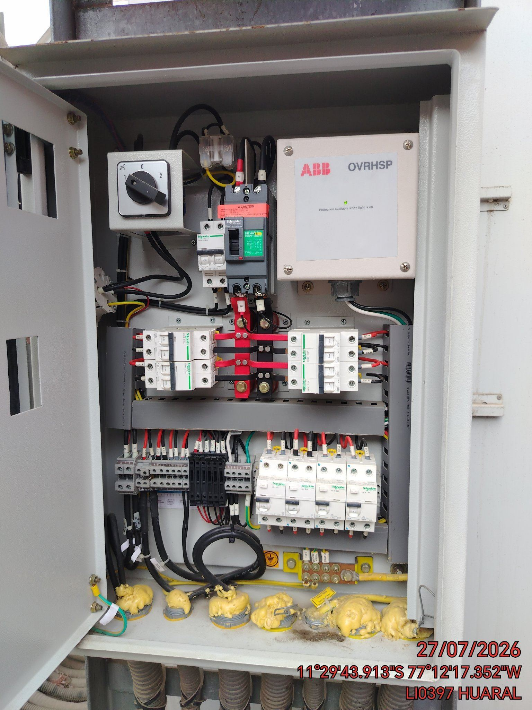 |  | 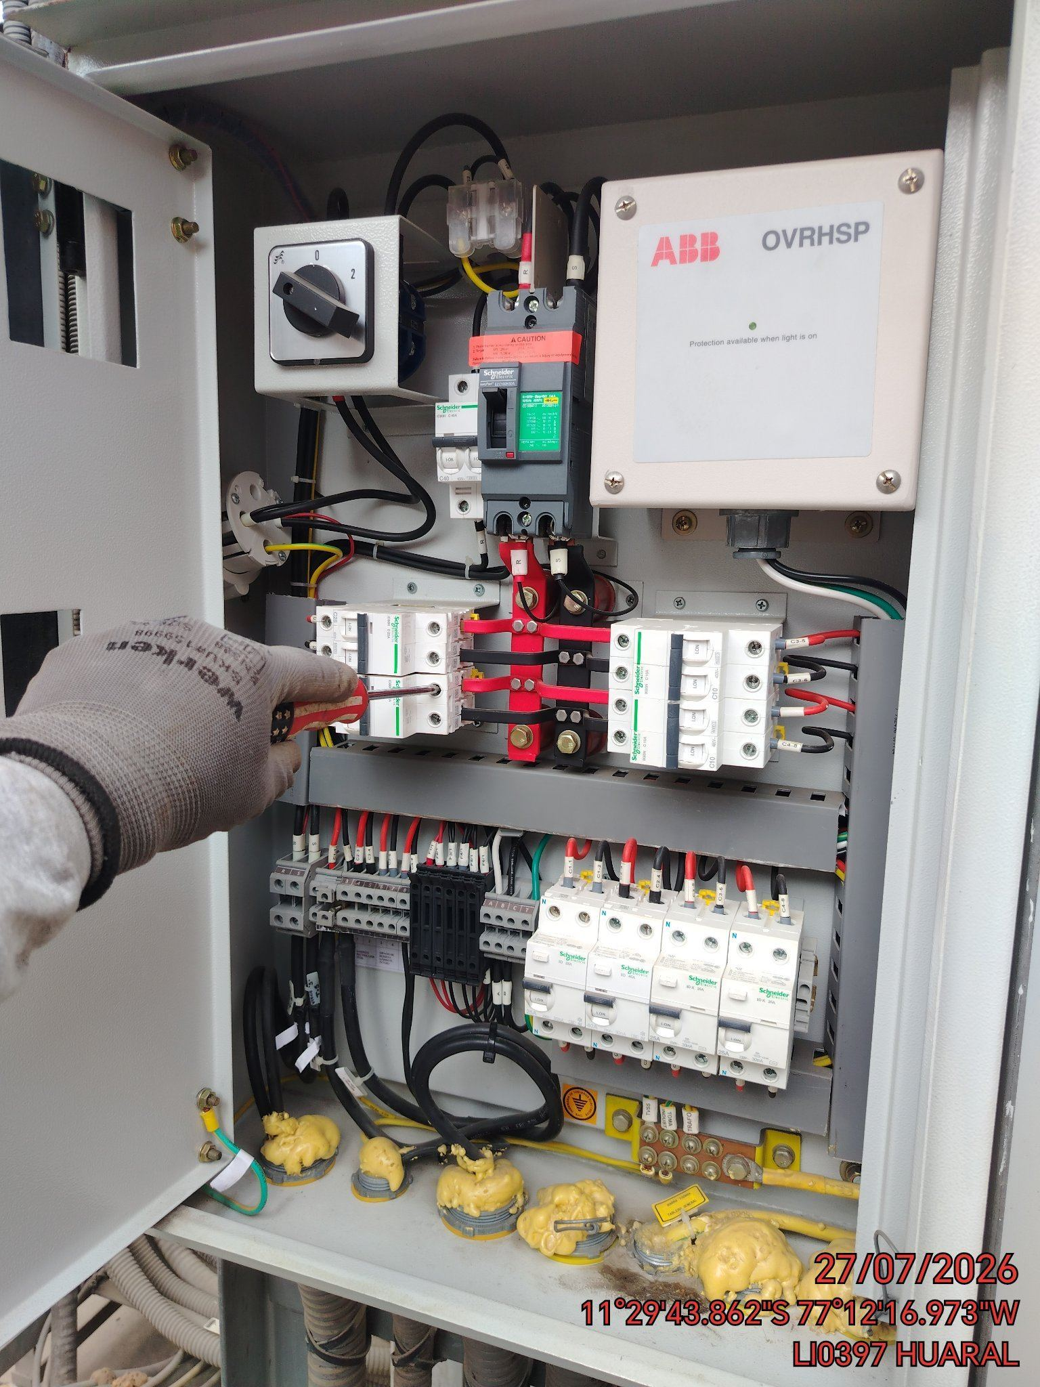 |  | 